附件1
 | 部分医疗器材需求清单
序号 | 产品名称 | 型号 | 提供图片 | 功能 | 单价最高限价 | 需求数量 | 总价最高限价 | 供应商报价
1 | 轮椅 | 通用型 |  | 1、一键平躺：骨折术后患者可零压力仰卧，保护伤口；2、腿托可调节/拆下，轻松抬腿消肿，满足病人需求。3、配备肘刹系统，停车更稳。 | 1000 | 8 | 8000
2 | 无线讲解器 | 20人团讲解 |  | 一对多讲解器，同时向术后患者及家属低声宣教，保持病区安静；无接触感染，讲完后收回消毒，减少交叉感染风险； | 2000 | 4 | 8000
3 | 不锈钢置物架 | 长150cm*宽30cm*高15cm |  | 用于病房物品放置归纳，将零散物品集中归置，使病房环境更加整洁，安全。 | 250 | 17 | 4250
4 | 术后康复体位垫 | U形双腿高款 （40宽+74长+24高） |  | 凹槽稳托患肢，利于静脉回流，骨折术后消肿；斜坡设计能保持肢体功能位； | 80 | 65 | 5200
5 | 关节康复训练器 | 手动自动模式， 坐躺两用 |  | 可调角度，0-60度无级升降，可调节矫正足下垂，跟腱挛缩；双侧滚筒+绑带固定，骨折术后进行背伸/跖屈被动训练 。 | 1000 | 2 | 2000
6 | 控温洗浴机 | 洗吸一体 |  | 洗吸一体，喷温水同时回吸污水，适用于卧床病人全身清洁；32-42度恒温自控，出山水即热，无烫伤风险；主机轻便，一机带三刷头，省人力，防止交叉感染； | 7000 | 2 | 14000
7 | 过床易 | 通用型 |  | 用于病房物品放置归纳 | 300 | 2 | 600
8 | 老人离床报警器 | 通用型 |  | 老人离床起身时，即刻声光同步报警，通知到护士，防跌倒等意外事件发生。 | 300 | 3 | 900
9 | 腿部电动脚踏车 | 磁悬，床上用 |  | 坐、卧两用康复脚踏仪，用于术后或偏瘫训练，可协助患者完成被动-主动循环训练。 | 600 | 2 | 1200
10 | 痉挛肌低频治疗仪一转二头导联线 | 红、灰色 | 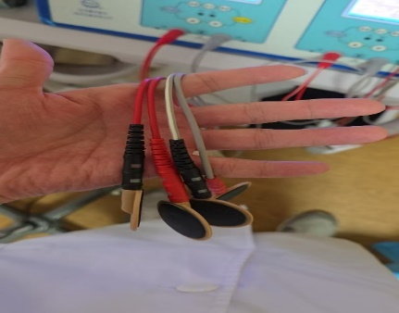 | 与机器适配 | 50 | 16 | 800
11 | 低频电子脉冲治疗仪 |  | 暂无图片 |  | 300 | 1 | 300

